证书签发
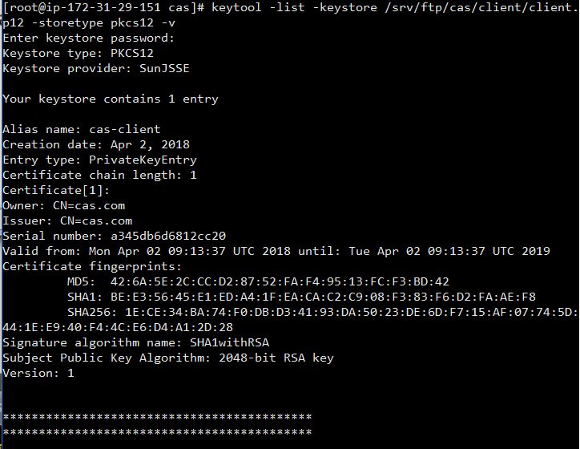
根证书签发

mkdir -p /srv/ftp/cas
openssl genrsa -out /srv/ftp/cas/cakey.pem 2048 RSA | 生成了一个2048Bit长度的秘钥对

openssl req -new -key /srv/ftp/cas/cakey.pem -out /srv/ftp/cas/cacert.csr -subj /CN=cas.com |  | 生成签发申请
生成了cacert.csr

openssl x509 -req -days 3650 -sha1 -extensions v3_ca -signkey /srv/ftp/cas/cakey.pem -in /srv/ftp/cas/cacert.csr -out /srv/ftp/cas/ca.cer |  |  |  |  | 生成了一个X509证书，有效时间是5650天

服务器端证书

mkdir -p /srv/ftp/cas/server

openssl genrsa -aes256 -out /srv/ftp/cas/server/server-key.pem 2048

设置私钥密码，如1234

openssl req -new -key /srv/ftp/cas/server/server-key.pem -out /srv/ftp/cas/server/server.csr -subj /CN=cas.com

openssl x509 -req -days 3650 -sha1 -extensions v3_req -CA /srv/ftp/cas/ca.cer -CAkey /srv/ftp/cas/cakey.pem -CAserial /srv/ftp/cas/server/ca.srl -CAcreateserial -in /srv/ftp/cas/server/server.csr -out /srv/ftp/cas/server/server.cer

客户端证书申请

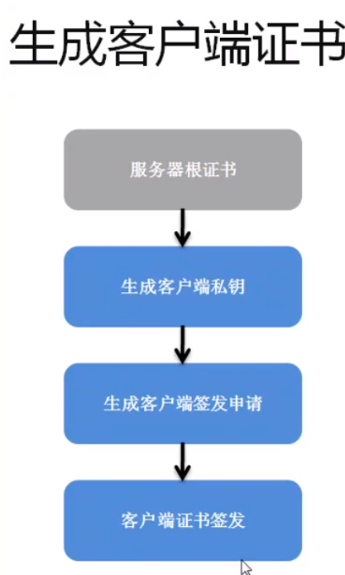
mkdir -p /srv/ftp/cas/client

openssl genrsa -aes256 -out /srv/ftp/cas/client/client-key.pem 2048

openssl req -new -key /srv/ftp/cas/client/client-key.pem -out /srv/ftp/cas/client/client.csr -subj /CN=cas.com

openssl x509 -req -days 365 -sha1 -CA /srv/ftp/cas/ca.cer -CAkey /srv/ftp/cas/cakey.pem -CAserial /srv/ftp/cas/server/ca.srl -in /srv/ftp/cas/client/client.csr -out /srv/ftp/cas/client/client.cer

生成JAVA证书
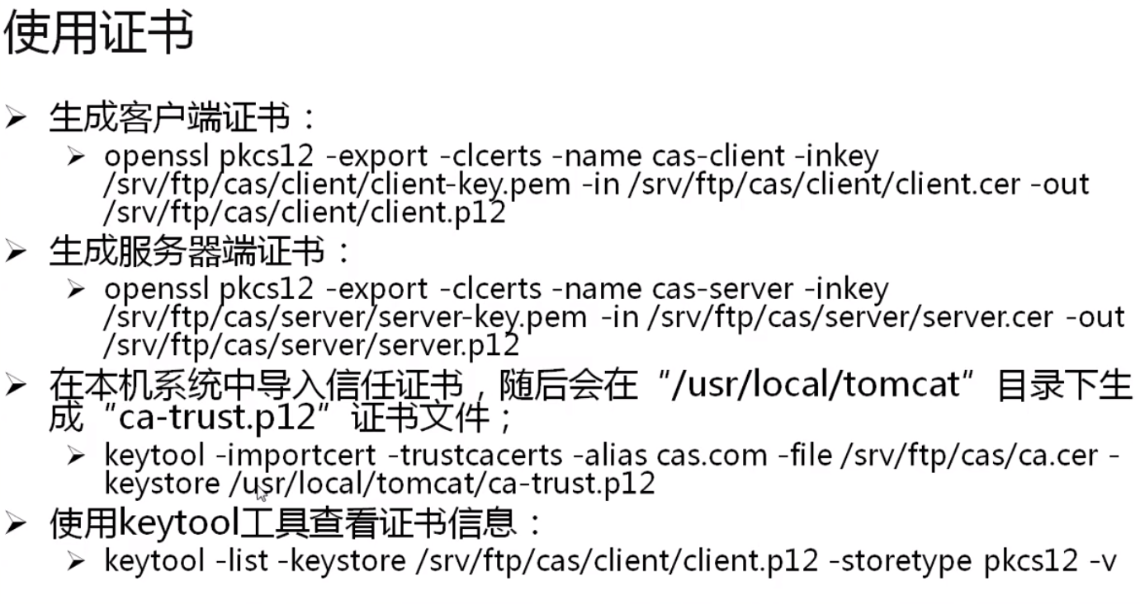
openssl pkcs12 -export -clcerts -name cas-client -inkey /srv/ftp/cas/client/client-key.pem -in /srv/ftp/cas/client/client.cer -out /srv/ftp/cas/client/client.p12 |  |  |  |  |  | 客户端浏览器使用

openssl pkcs12 -export -clcerts -name cas-server -inkey /srv/ftp/cas/server/server-key.pem -in /srv/ftp/cas/server/server.cer -out /srv/ftp/cas/server/server.p12 |  |  |  |  |  | 服务端Tomcat使用

keytool -importcert -trustcacerts -alias cas.com -file /srv/ftp/cas/ca.cer -keystore /usr/local/tomcat1/ca-trust.p12 |  |  |  | tomcat路径需要自己定义
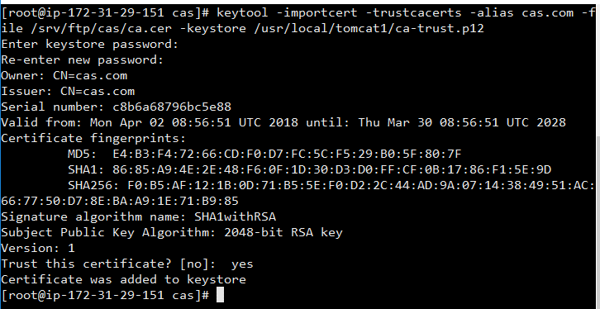

keytool -list -keystore /srv/ftp/cas/client/client.p12 -storetype pkcs12 -v |  |  | 查看证书信息。 注意，此处密码跟上一步的不同

